Bilder
Veranschaulichung des Skalierungsfaktors

Der Zeitpunkt tE wird durch das Maximum der mittleren Kurve bestimmt.

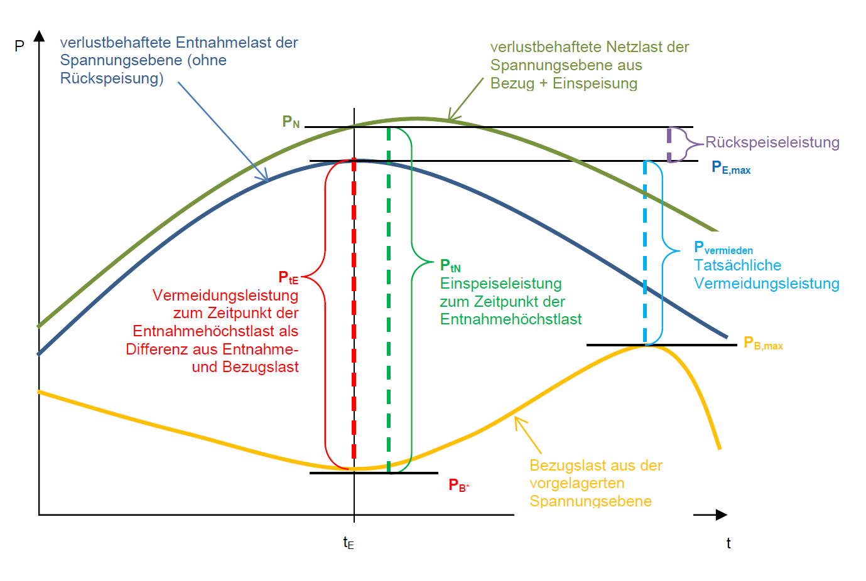
P_{B} + P_{D} + P_{R} = P_{E} + P_{A}
verlustbehaftete Netzlast der Spannungsebene aus Bezug, Einspeisung und Rückspeisung bzw.
Entnahme und Überspeisung
P_{E}
verlustbehaftete Entnahmelast der Spannungsebene (ohne Überspeisung)
P_{A,tE} Überspeiseleistung zum Zeitpunkt der Entnahmehöchstlast

P_{B,tE} + P_{D,tE} + P_{R,tE} = P_{E,max} + P_{A,tE}

P_{E,max}

P_{D,tE} + P_{R,tE}
P_{verm,tat} = P_{E,max} - P_{B,max}
tatsächlich vermiedene Leistung

= P_{E,tE} + P_{A,tE} – P_{B,tE}
P_{E,tE} - P_{B,tE}

P_{B,max}

P_{B}

P_{B,tE}

P_{E,max} = P_{E,tE}
$Skalierungsfaktor s= \left\{\begin{aligned}\frac{tatsächlich vermiedene Leistung}{Einspeiseleistung zum Zeitpunkt der Entnahmehöchstlast}=\frac{P_{verm,tat}}{P_{D,tE} +{ P}_{R,tE}}= \frac{P_{verm,tat}}{P_{E,tE} +{ P}_{A,tE} −{ P}_{B,tE}}, falls P_{D,tE} +{ P}_{R,tE}>0 \\ 0, sonst\end{aligned}\right.$
(tatsächliche) Vermeidungsleistung des k-ten Einspeisers mit IST-Bewertung = $P_{i,tE}^{k}∗s$

Veranschaulichung der Anteilsfaktoren

Der Anteilsfaktor wird benötigt, falls Einspeiser mit verstetigter Bewertung vorliegen. Dies sind insbesondere alle nicht leistungsgemessenen Einspeiser. Mit Hilfe des Anteilsfaktors wird diese Einspeisern auf Basis ihrer verstetigten Leistung durch Multiplikation mit dem Anteilsfaktor ein Wert so zugewiesen, dass sich in Summe über alle Einspeiser mit verstetigter Bewertung die Einspeiseleistung dieser Einspeiser im Zeitpunkt tE ergibt.

P_{D,tE} + P_{R,tE}
P_{verm,tat}

leistungsgem. Rückspeisungen und leistungsgem. dezentrale Erzeugungsanlagen mit IST-Bewertung

s * $P_{i,tE}^{L}$

$$P_{i,tE}^{L}$$
$$P_{i,tE}^{L}$$

leistungsgem. Rückspeisungen und leistungsgem. dezentrale Erzeugungsanlagen mit verstetigter Bewertung
s * $P_{v,tE}^{L}$

s * $P_{v,tE}^{nL}$
$$P_{v}^{L}$$
a^{L} * $P_{v}^{L}$ = $P_{v,tE}^{L}$

nicht leistungsgem. Rückspeisungen und nicht leistungsgem. dezentrale Erzeugungsanlagen mit verstetigter Bewertung

a^{nL} * $P_{v}^{nL}$ = $P_{v,tE}^{nL}$
VDN: Ein Anteilsfaktor verstetigte Leistung (a)
$(P_{v}^{L}+P_{v}^{nL})$ * a = $P_{v,tE}^{L}$ + $P_{v,tE}^{nL}$; a = a^{L} = a^{nL}

$$P_{v}^{nL}$$

Dieses Tool: Zwei Anteilsfaktoren verstetigter Leistung (a^{L} und a^{nL})

